Стена
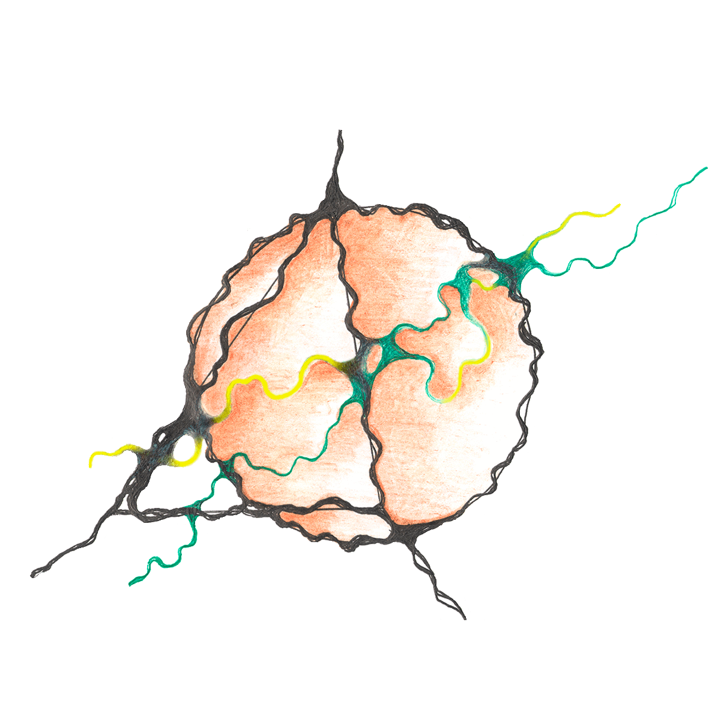 КОММЕРЧЕСКОЕ ПРЕДЛОЖЕНИЕ 385777369 tdok-trade.online 8 912-853-37-31 info@tdok-trade.online |  | Торговый Дом OK-TRADE уполномочен от имени производств вести переговоры, заключать дилерские договора и контролировать сроки оптовых поставок
НАМЕНОВАНИЕ МАТЕРИАЛА | Бренд | Фасовка | Расход кг/м2 | РРЦ 1кг | ОПТ 1кг | Дилерская цена 1 кг
ТОНКОСЛОЙНАЯ ДЕКОРАТИВНАЯ ШТУКАТУРКА ДЛЯ ИНТЕРЬЕРА
Savea perla «Савея перла» со стеклошариками с перламутровым или металлическим эффектом "золотого песка" Фракция S | Стена | 1 кг | 0,2 - 0,25 | 1540 | 1450 | 1240
Фракция XS |  | 1 кг |  | 1540 | 1450 | 1240
Savea opaco «Савея опако» с эффектом "матового песка", создает живописный эффект "песчанных дюн" Фракция S | Стена | 1 кг | 0,2 - 0,25 | 1210 | 1089 | 879
Фракция XS |  | 1 кг |  | 1210 | 1089 | 879
Velluto «Веллуто» с перламутровым эффектом шелка | Стена | 1 кг | 0,2 (2 слоя) | 1430 | 1300 | 1035
Velluto Operato «Веллуто Операто» с перламутровым эффектом бархата | Стена | 1 кг | 0,2 (2 слоя) | 1300 | 1105 | 922
ВЕНЕЦИАНСКАЯ ШТУКАТУРКА
Estucco «Эстукко» имитирует мрамор, оникс и т.д. | Стена | 1 кг | 1 | 415 | 385 | 358
Estucco Notte «Эстукко-ночь» имитирует мрамор, оникс и т.д. яркие и насыщенные цвета | Стена | 1 кг | 1 | 415 | 385 | 358
ФАКТУРНАЯ ДЕКОРАТИВНАЯ ШТУКАТУРКА ДЛЯ ИНТЕРЬЕРА
Impronta «Импронта» с мелким минеральным наполнителем | Стена | 1 кг | 1 | 295 | 265 | 240
Inverno «Инверно» на минеральных наполнителях контрактный материал под запрос | Стена | 1 кг | 2 | 250 | 220 | 195
Vento «Венто» в европейском стиле | Стена | 1 кг | 2 | 305 | 283 | 250
Tempesto «Темпесто» с эффектом старых потрескавшихся стен при сушке | Стена | 1 кг | 1,5 | 335 | 290 | 238
Agosto «Агосто» эффект деревенских глинобитный стен | Стена | 1 кг | 3 | 315 | 270 | 225
Majio «Маджио» натуральные волокна и минеральный наполнитель | Стена | 1 кг | 2 | 270 | 245 | 223
Jello «Джелло» для нанесения пистолетом (эффект волны, попкорна, апельсиновой корки) | Стена | 1 кг | 1.5 | 270 | 245 | 223
Freddo «Фреддо» с зернистой структурой из минеральной крошки 0,5-1,0(М)/1-1,5 мм(L) / 2-3 мм(XL) | Стена | 1 кг | 2.5 | 245 | 205 | 190
 |  | 1 кг | 3 | 245 | 205 | 190
 |  | 1 кг | 4 | 245 | 205 | 190
Torento «Торенто» с эффектом натурального камня | Стена | 1 кг | 1,5 | 335 | 290 | 238
Antique «Антик» полимерно-минеральная для эффекта белого песчаника контрактный материал | Стена | 5 кг | 1.2 | 176 | 160 | 125
 |  | 15 кг |  | 165 | 150 | 120
«Штиль» на основе натульных волокон и минеральных наполнителей контрактный материал | Стена | 5 кг | 0.8 | 158 | 143 | 125
 |  | 15 кг |  | 152 | 138 | 120
«Роса» на основе натуральных волокон и минеральных наполнителей с эффектом стен | Стена | 5 кг | 0.8 | 205 | 190 | 175
 |  | 15 кг |  | 188.33 | 182 | 165
ЭЛАСТИЧНАЯ ДЕКОРАТИВНАЯ ШТУКАТУРКА
«Эластичная штукатурка S» Создает эффект шагрени, равномерной песчаной поверхности. Размер зерна до 0,5 мм | Стена | 5 кг | 1.5 | 309 | 281 | 271
 |  | 15 кг |  | 298 | 271 | 261
«Эластичная штукатурка M» Создает эффект шагрени, равномерной зернистой поверхности. Размер зерна до 0,5 - 1 мм | Стена | 5 кг | 2 | 309 | 281 | 271
 |  | 15 кг |  | 298 | 271 | 261
«Эластичная штукатурка XL» Создает эффект шагрени, равномерной зернистой поверхности. Размер зерна до 1 - 1,5 мм | Стена | 5 кг | 2.5 | 309 | 281 | 271
 |  | 15 кг |  | 298 | 271 | 261
ДЕКОРАТИВНАЯ ШТУКАТУРКА ДЛЯ ФАСАДА
Freddo «Фреддо» с зернистой структурой из минеральной крошки 0,5-1,0(М)/1-1,5 мм(L) / 2-3 мм(XL) | Стена | 1 кг | 2.5 | 245 | 205 | 190
 |  | 1 кг | 3 | 245 | 205 | 190
 |  | 1 кг | 4 | 245 | 205 | 190
«Град» с эффектом коры дерева, кружева, дождя на стекле (зерно 4-5 мм) | Стена | 5 кг | 5 | 183 | 166 | 145
 |  | 15 кг |  | 171 | 155 | 139
«Дождь» с эффектом коры дерева, кружева, дождя на стекле (зерно 2-3 мм) | Стена | 5 кг | 4 | 183 | 166 | 145
 |  | 15 кг |  | 171 | 155 | 139
«Туман» с эффектом коры дерева, кружева, дождя на стекле зерно (1-1,5 мм) | Стена | 5 кг | 3 | 183 | 166 | 145
 |  | 15 кг |  | 171 | 155 | 139
«Бриз» с эффектом морской волны, грубой шагрени, попкорна хоппером | Стена | 5 кг | 1.5 | 183 | 166 | 150
 |  | 15 кг |  | 171 | 155 | 139
«Бархан» с эффектом бурлящей воды, попкорна | Стена | 5 кг | 2 | 198 | 185 | 165
 |  | 15 кг |  | 187 | 175 | 163
«Бархан» Супербелый д с эффектом вихреобразной текстуры, шпательного рисунка, шагрени, "карты мира" и "попкорна". | Стена | 5 кг | 2 | 220 | 209 | 187
 |  | 15 кг |  | 209 | 198 | 180
ЛЕССИРУЮЩИЕ СОСТАВЫ для молдингов, карнизов, лепнины, мебели
Металлические эффекты: Oro «Золото», Oro Bianco «Белое золото», Oro Gialo «Золотой мед», Rame «Медь», Garnet «Гранат» | Стена | 0,5 кг | 0,05 - 0,1 | 1050 | 976 | 900
"Ottone" "Латунь", "Bronzo" "Бронза", "Platino" "Платина" |  |  |  | 1330 | 1240 | 1130
Холодные серебристые металлические эффекты: Argento «Серебро» | Стена | 0,5 кг | 0,05 - 0,1 | 810.0 | 750 | 690
Spumanti «Иней» |  |  |  | 1100 | 1030 | 940
Titanio «Титан» |  |  |  | 1050 | 976 | 900
Grafitto «Графит» |  |  |  | 1330 | 1240 | 1130
Интерферентные перламтуровые эффекты: Azzurro «Лазурь», Perle Rosa «Розовый жемчуг», "Quarzo rosa" "Розовый кварц", Pietre Lunare «Лунный камень», Giade «Нефрит» | Стена | 0,5 кг | 0,05 - 0,1 | 1100.0 | 1030 | 940
ПАТИНА
Patina «Патина» матовое покрытие с эффектом легкой дымки и старины | Стена | 1 кг | 0.1 | 445 | 400 | 350
Tinto base «Краска база» база для материала "Патина" | Стена | 1 кг | 0.3 | 335 | 310 | 290

